Аркуш1
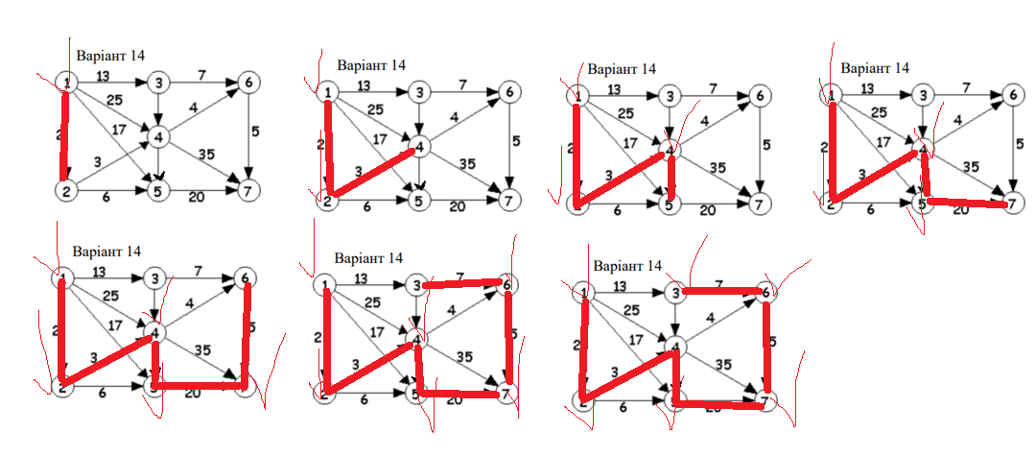
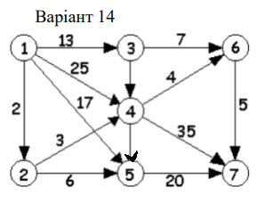
 | 1 | 2 | 3 | 4 | 5 | 6 | 7
1 |  | 2 | 13 | 25 | 17
2 |  |  |  | 3 | 6
3 |  |  |  | 1 |  | 7
4 |  |  |  |  | 1 | 4 | 35
5 |  |  |  |  |  |  | 20
6 |  |  |  |  |  |  | 5
7

Обхід вшир (черга)

Обхід в глиб (стек)

